Лист с подписью
 | Президент федерации прыжков на лыжах с трамплина и лыжного двонборья России ________________ Д.Э.Дубровский

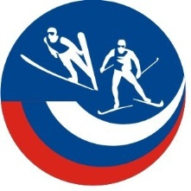

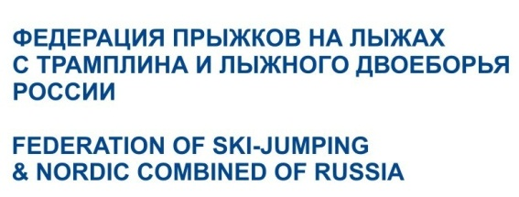

Рейтинг сезона 2024-2025г.г. по лыжному двоеборью

Утвержден <____> ________________2025г.

